关系图
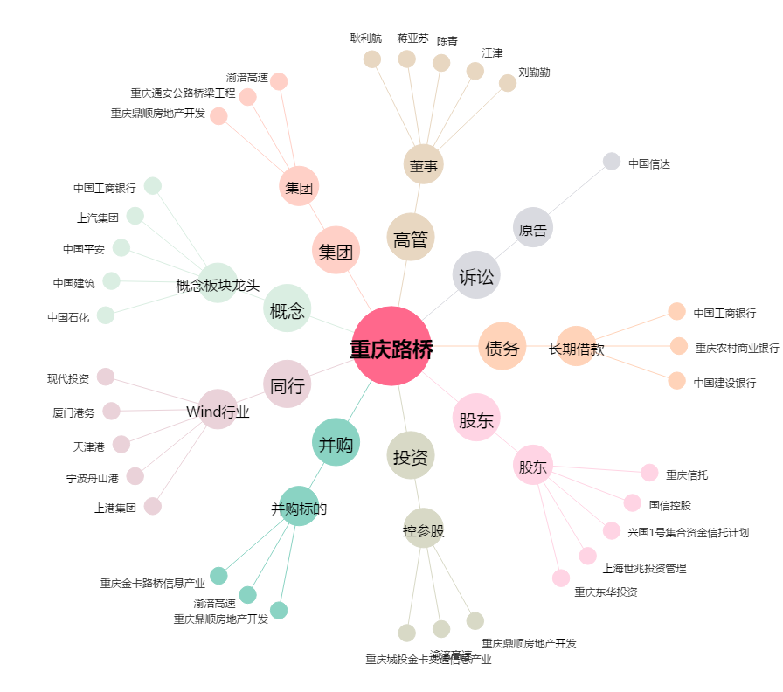
重庆路桥[600106.SH] - 关系概览图

